Breakpoints
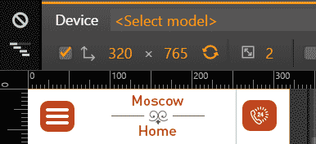
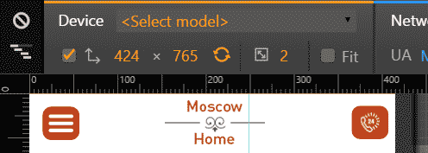
Resolutions |  |  | 320 | 424 | 540 | 619 | 620 | 768 | 940 | 966 | 1023 | 1024
 | Mobile
 | 320 |  |  |  |  | 424 |  |  |  |  |  |  | 540

 |  |  |  |  |  |  |  |  |  |  |  |  | 619

 | Tablet
 | 620 |  |  |  |  |  |  |  |  |  |  | 768 |  |  |  | 940

 |  | max-width:620 | translateX: 4vw |  |  |  |  |  |  |  |  |  |  | max-width:768 | translateX: 2vw
 | 966

 | 1023

 | Desktop
 | 1024

